Optativas pedidas
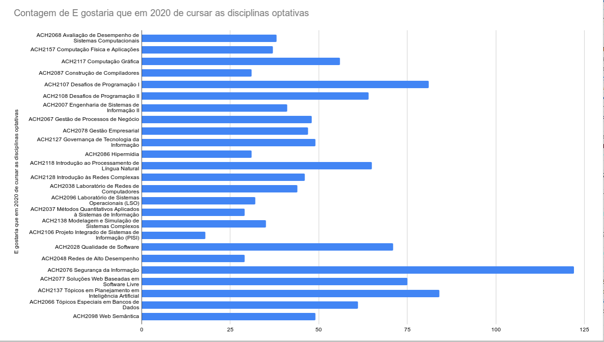
Segurança Info | 125
Tópicos em planejamento em IA | 80
Desafios I | 80
Desafios II
PLN

Levantamento realizado pelos RDs:

